Hoja1
 |  | ordenando los datos de menor a mayor
vaca | Datoperd | vaca | Datoperd
1 | 0.84 | 9 | 0.34 |  | La columna b seria la salida del modelo
2 | 0.38 | 18 | 0.34 |  |  |  | La salida para un mes seria mediante un histograma de las perdidas
3 | 0.76 | 24 | 0.34
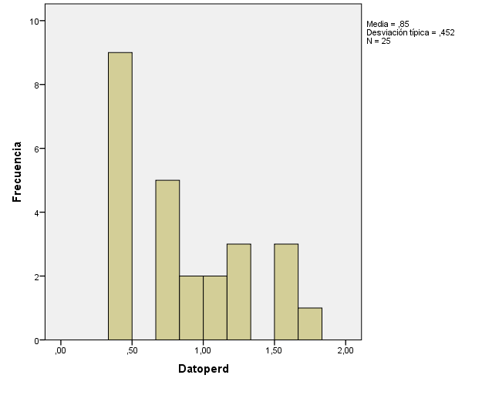
4 | 1.8 | 31 | 0.34
esta barra dice que 9 vacas tuvieron perdidas de 0,5
5 | 1.52 | 32 | 0.35
6 | 0.76 | 2 | 0.38
7 | 1.02 | 19 | 0.38
8 | 1.19 | 21 | 0.38
9 | 0.34 | 23 | 0.4
10 | 0.45 | 26 | 0.42
11 | 0.78 | 10 | 0.45 | el 25 % más bajo se define <= 0,45
12 | 0.84 | 25 | 0.49
13 | 1.52 | 33 | 0.52
14 | 0.81 | 37 | 0.52
15 | 1.02 | 42 | 0.52
16 | 1.19 | 3 | 0.76
17 | 1.29 | 6 | 0.76
18 | 0.34 | 22 | 0.76
19 | 0.38 | 11 | 0.78
20 | 1.66 | 28 | 0.78
21 | 0.38 | 30 | 0.78
22 | 0.76 | 14 | 0.81
23 | 0.4 | 38 | 0.81 | Mediana divide en dos la población
24 | 0.34 | 1 | 0.84
25 | 0.49 | 12 | 0.84
26 | 0.42 | 35 | 0.89
28 | 0.78 | 41 | 0.95
29 | 1.29 | 7 | 1.02
30 | 0.78 | 15 | 1.02
31 | 0.34 | 36 | 1.1
32 | 0.35 | 45 | 1.1
33 | 0.52 | 8 | 1.19
34 | 1.52 | 16 | 1.19
35 | 0.89 | 17 | 1.29 | el 25 % más alto se define >= 1,29
36 | 1.1 | 29 | 1.29
37 | 0.52 | 39 | 1.29
38 | 0.81 | 5 | 1.52
39 | 1.29 | 13 | 1.52
40 | 1.8 | 34 | 1.52
41 | 0.95 | 20 | 1.66
42 | 0.52 | 4 | 1.8
43 | 1.8 | 40 | 1.8
44 | 1.8 | 43 | 1.8
45 | 1.1 | 44 | 1.8
 |  |  |  |  | Estabserie de datos se resume con tres valores
 |  |  | 0.81 |  | p25 | 0.45
 |  |  | #NUM! |  | Q | 0.81
 |  |  |  |  | p75 | 1.29

 |  |  | supongamos que tenemos tres controles lecheros con los mismos datos

 |  |  | Marzo | Abril | Mayo
 |  | P25 | 0.45 | 0.45 | 0.45
 |  | P75 | 1.29 | 1.29 | 1.29
 |  | Q | 0.81 | 0.81 | 0.81

